Лист1
№ | Наименование товара | Вес 1-го П/Ф, г | Количество в гофрокоробе | Сроки годности | Состав изделия | ФОТО ПРОДУКЦИИ

 |  |  | штук

1 | ТОРТ СС МАРСЕЛЬ 800Г | 800 | 4 | 120 ч при t +2+6˚C; 180 суток при t-18˚C | Бисквит, сливки , ядро грецкого ореха (жареное), глазурь кондитерская, молоко сгущеное вареное, суфле | 
#REF! | ТОРТ СС ЗАВАРНОЙ 800Г | 800 | 4 | 120 ч при t +2+6˚C; 180 суток при t-18˚C | Заварные шарики,сливки , молоко сгущенное, пудра сахарная, "стружка" шоколадная | 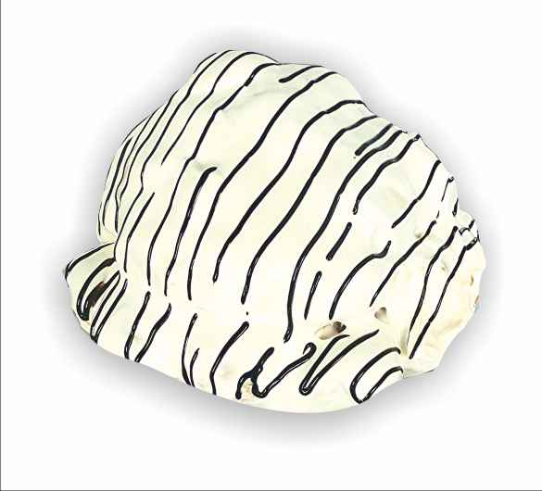
#REF! | ТОРТ СС ЙОГУРТОВЫЙ 800Г | 800 | 4 | 120 ч при t +2+6˚C; 180 суток при t-18˚C | Бисквит, сливки ,фрукты (абрикос консервированный, ананас консервированный, киви), гель кондитерский, пищевые добавки: ароматизатор идентичный натуральному - эссенция ромовая
#REF! | ТОРТ СС МАДЛЕН 800Г | 800 | 4 | 120 ч при t +2+6˚C; 180 суток при t-18˚C | Бисквит, сливки , глазурь , мак пищевой. | 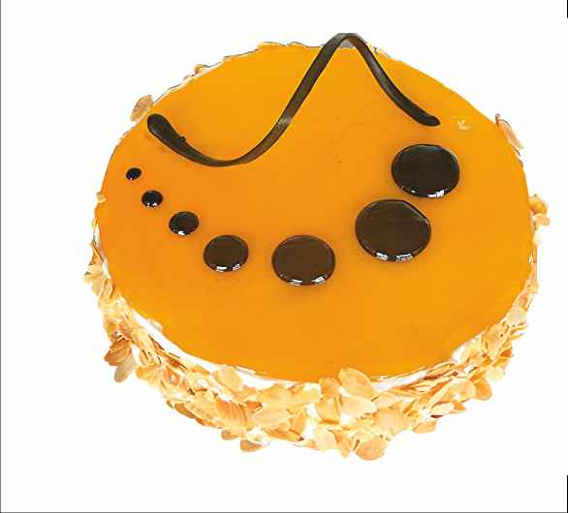
#REF! | ТОРТ СС МИШУТКА 800Г | 800 | 4 | 120 ч при t +2+6˚C; 180 суток при t-18˚C | Бисквит, повидло "Вишня с яблоком", масло сливочное коровье, изюм сушеный, шоколадное украшение | 
#REF! | ТОРТ СС ПАНЧО ВИШНЕВЫЙ 800Г | 800 | 4 | 120 ч при t +2+6˚C; 180 суток при t-18˚C | Бисквит, вишня свежемороженая, жареное ядро ореха грецкого, какао-порошок | 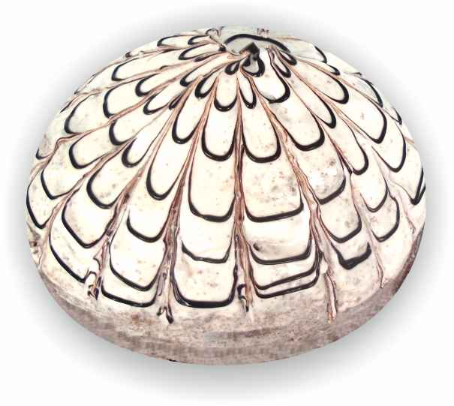
#REF! | ТОРТ СС ПРАГА 800Г | 800 | 4 | 120 ч при t +2+6˚C; 180 суток при t-18˚C | Бисквит, молоко сгущенное вареное, масло сливочное коровье,глазурь, сливки ,пудра | 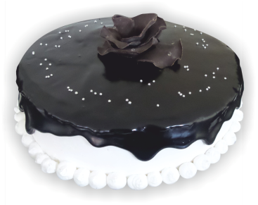
#REF! | ТОРТ СС ПТИЧЬЕ МОЛОКО 800Г | 800 | 4 | 120 ч при t +2+6˚C; 180 суток при t-18˚C | Бисквит,суфле , глазурь | 
#REF! | ТОРТ СС СКАЗКА 800Г | 800 | 4 | 129 ч при t +2+6˚C; 180 суток при t-18˚C | Бисквит, сметана, ядро ореха грецкого (жареное), изюм сушеный, молоко сгущенное, мак масличный пищевой, желатин | 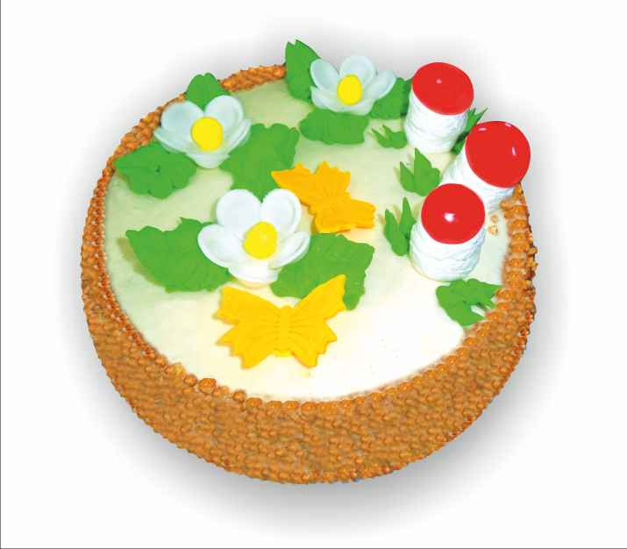
#REF! | ТОРТ СС ТРИЛОГИЯ 800Г | 800 | 4 | 120 ч при t +2+6˚C; 180 суток при t-18˚C | Бисквит, глазурь , сливки , крем шоколадно-ореховый, ядро ореха грецкого (жареное) | 
#REF! | ТОРТ СС МИЛЛЕНИУМ 800Г | 800 | 4 | 120 ч при t +2+6˚C; 180 суток при t-18˚C | Бисквит, глазурь , крем орехово-шоколадный, сливки , ядро ореха грецкого (жареное) | 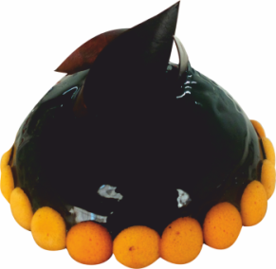
13 | ТОРТ СС ШОКОЛАДНЫЙ 800Г | 800 | 4 | 120 ч при t +2+6˚C; 180 суток при t-18˚C | Бисквит, конфитюр вишневый, крем шоколадно-ореховый , молоко сгущенное вареное, сливки | 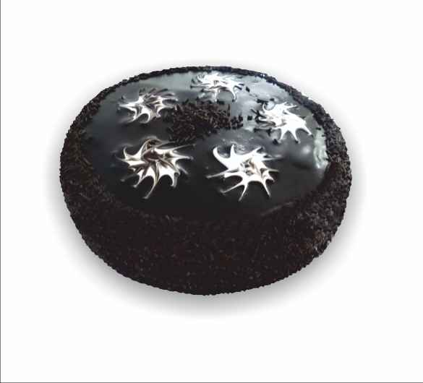
15 | ТОРТ НАПОЛЕОН | ВЕС |  | 120 ч при t +2+6˚C; 180 суток при t-18˚C | Корж из слоенного теста, маслянный крем | 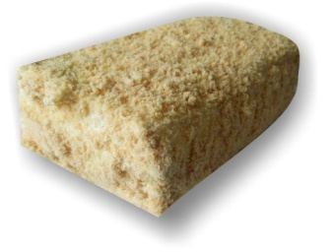
16 | ТОРТ МЕДОВЫЙ | ВЕС |  | 120 ч при t +2+6˚C; 180 суток при t-18˚C | Бисквит медовый, сметана, | 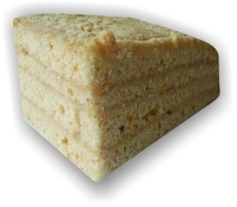
17 | ТОРТ НОВИНКА | ВЕС |  | 120 ч при t +2+6˚C; 180 суток при t-18˚C | Бисквит, сметана | 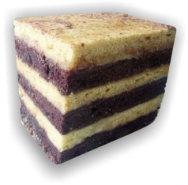
18 | ТОРТ ПИРОГ К ЧАЮ | ВЕС |  | 120 ч при t +2+6˚C; 180 суток при t-18˚C | Бисквит, молоко вареное сгущенное, сахар-песок, сметана
19 | ТОРТ ПИРОГ ЧЕРЕМУХОВЫЙ | ВЕС |  | 120 ч при t +2+6˚C; 180 суток при t-18˚C | Бисквит, наполнитель черемуховый, сливки, сметана 15% жирности
20 | КЕКС МРАМОРНЫЙ | ВЕС |  | 120 ч при t +2+6˚C; 180 суток при t-18˚C | Бисквит
21 | РУЛЕТ СС НЕЖНЫЙ | ВЕС |  | 120 ч при t +2+6˚C; 180 суток при t-18˚C | Бисквит, сливки , молоко сгущенное вареное, миндальные чипсы

